Задание 3 А
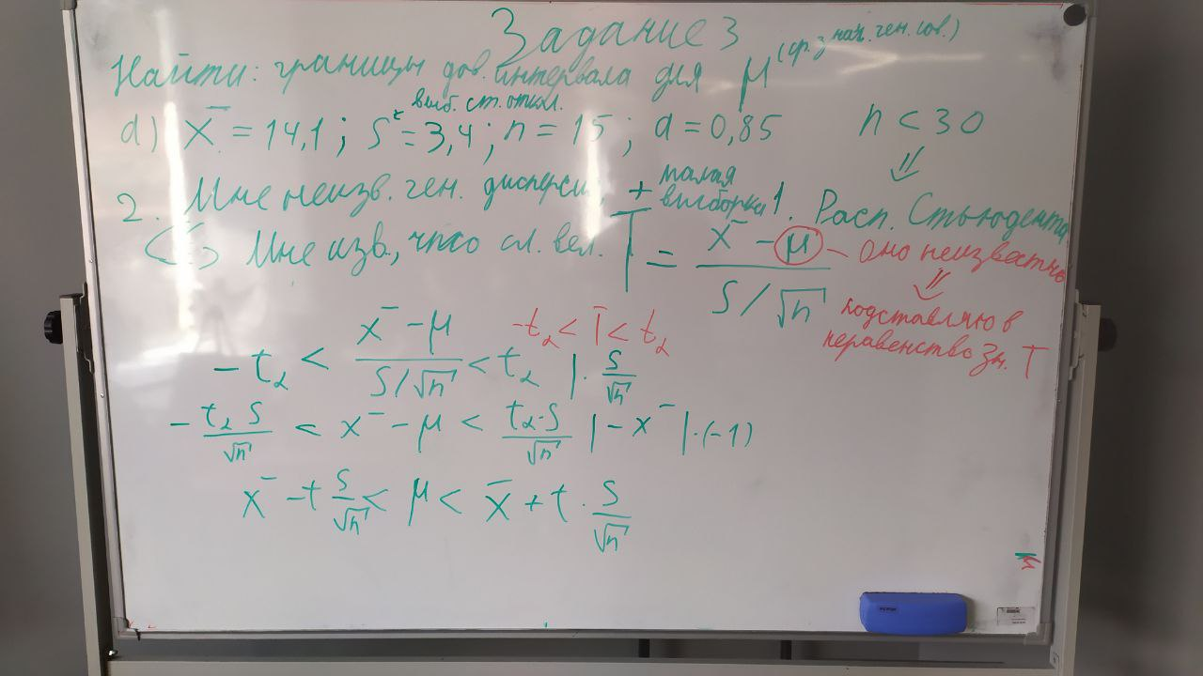

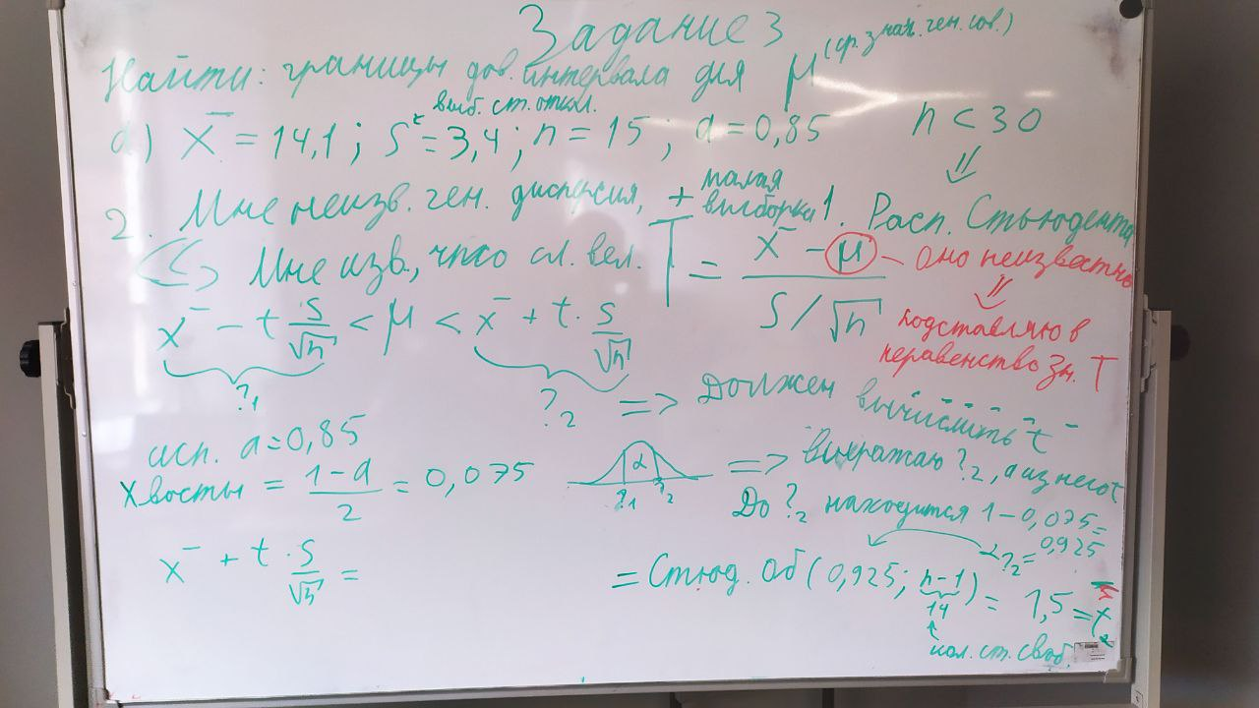

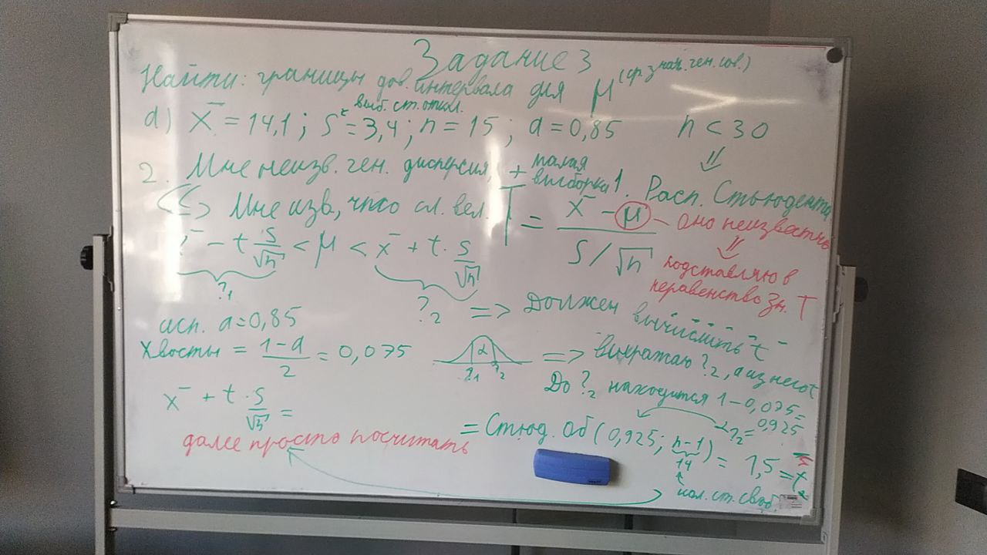

Я разобрался, как считается доверительный интервал для распределения Стьюдента и почему он считается так.
(Смотри фото):

 |  |  | x¯ = | 14.1
Проведя все рассчёты возращаюсь к вопросу задачи: |  |  | t = | 1.5
Найти границы доверительного интервала |  |  | s = | 3.4
 |  |  | √n = | 3.8729833462
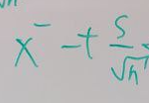
Л. Граница = | = | 12.783185662

 | x¯ = | 14.1

П. Граница = | = | 15.416814338

Задание 3 Б
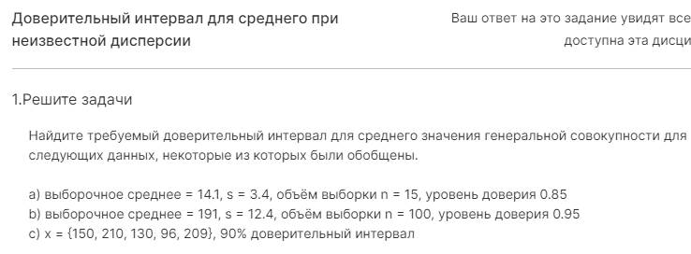

b)
Дано:

x¯ = | 191
s = σ = | 12.4 | (Выборочное стандартное отклонение)
n = | 100
a = | 0.95

Найти: | Границы доверительного интервала

Решение:

Мне не известна ген. Дисперсия + |  |  |  | Размер выборки > 30

Буду использовать Нормальное Распределение

Провожу поиск z-оценки

 | Хвосты = | 0.025 | (каждый)

 | Почему z-оценка ищется именно так?
 | Нечто = | 0.975 | или | 0.975
 | z-оценка = | 1.96

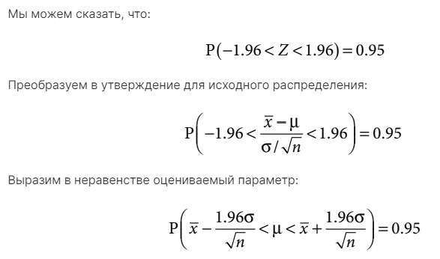

 |  | = | 188.5696

 |  | = | 193.4304

